NG_SB_CLOS_MAS_PRO_LINE
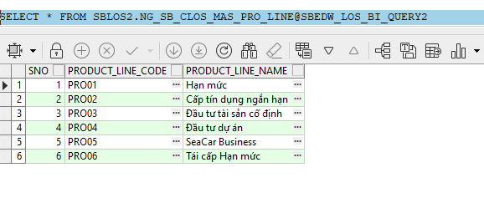
NG_SB_CLOS_MAS_PRO_LINE

Table Name | Column Name | Data Type | Ý nghĩa nghiệp vụ | Note
NG_SB_CLOS_MAS_PRO_LINE | SNO | NUMBER
NG_SB_CLOS_MAS_PRO_LINE | PRODUCT_LINE_CODE | VARCHAR2(200) | Dòng sản phẩm | PRODUCT_LINE (BC)
NG_SB_CLOS_MAS_PRO_LINE | PRODUCT_LINE_NAME | NVARCHAR2(200) | Tên dòng sản phẩm

NG_SB_CLOS_MAS_SUB_PROD
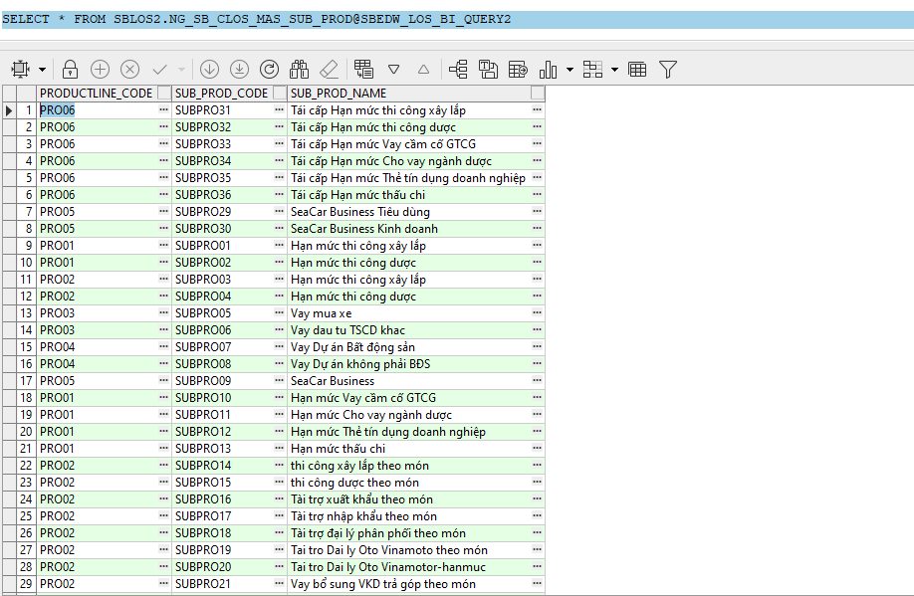
NG_SB_CLOS_MAS_SUB_PROD

Table Name | Column Name | Data Type | Ý nghĩa nghiệp vụ | Note
NG_SB_CLOS_MAS_SUB_PRODUCT | PRODUCTLINE_CODE | VARCHAR2(200) | Dòng sản phẩm | PRODUCT_LINE (BC)
NG_SB_CLOS_MAS_SUB_PRODUCT | SUB_PROD_CODE | VARCHAR2(200) | Mã sản phẩm nhánh
NG_SB_CLOS_MAS_SUB_PRODUCT | SUB_PROD_NAME | NVARCHAR2(200) | Tên sản phẩm nhánh | SUB_PRODUCT (BC)

NG_SB_RLOS_MAS_PRODUCT_LINE
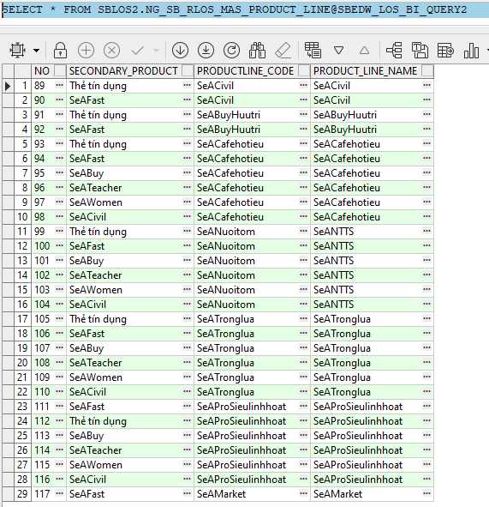
NG_SB_RLOS_MAS_PRODUCT_LINE

Table Name | Column Name | Data Type | Ý nghĩa nghiệp vụ | Note
NG_SB_RLOS_MAS_PRODUCT_LINE | NO | NUMBER
NG_SB_RLOS_MAS_PRODUCT_LINE | SECONDARY_PRODUCT | VARCHAR2(200) | Sản phẩm phụ thứ 2
NG_SB_RLOS_MAS_PRODUCT_LINE | PRODUCTLINE_CODE | VARCHAR2(200) | Dòng sản phẩm | PRODUCT_LINE (BC)
NG_SB_RLOS_MAS_PRODUCT_LINE | PRODUCT_LINE_NAME | VARCHAR2(200) | Tên sản phẩm

NG_SB_RLOS_MAS_SUB_PRODUCT
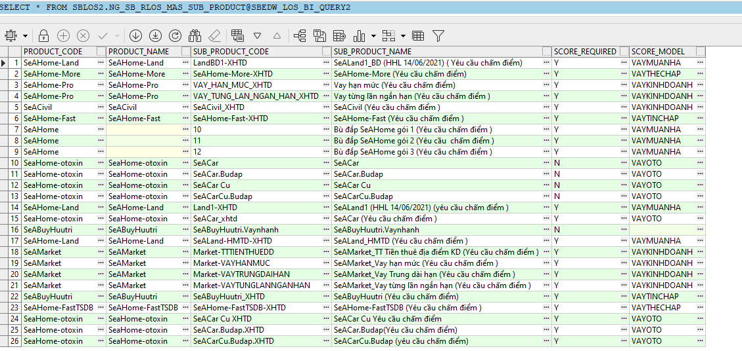
NG_SB_RLOS_MAS_SUB_PRODUCT

Table Name | Column Name | Data Type | Ý nghĩa nghiệp vụ | Note
NG_SB_RLOS_MAS_SUB_PRODUCT | PRODUCT_CODE | VARCHAR2(200) | Dòng sản phẩm | PRODUCT_LINE (BC)
NG_SB_RLOS_MAS_SUB_PRODUCT | PRODUCT_NAME | VARCHAR2(200) | Tên sản phẩm
NG_SB_RLOS_MAS_SUB_PRODUCT | SUB_PRODUCT_CODE | VARCHAR2(200) | Mã sản phẩm nhánh
NG_SB_RLOS_MAS_SUB_PRODUCT | SUB_PRODUCT_NAME | NVARCHAR2(200) | Tên sản phẩm nhánh | SUB_PRODUCT (BC)
NG_SB_RLOS_MAS_SUB_PRODUCT | SCORE_REQUIRED | VARCHAR2(200) | Flag
NG_SB_RLOS_MAS_SUB_PRODUCT | SCORE_MODEL | VARCHAR2(200) | Mô hình

NG_SB_CLOS_MAS_DECISION
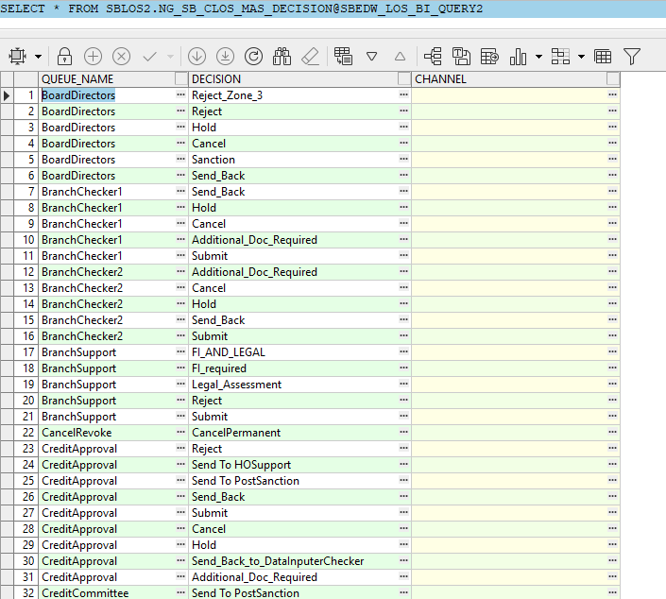
NG_SB_CLOS_MAS_DECISION

Table Name | Column Name | Data Type | Ý nghĩa nghiệp vụ | Note
NG_SB_CLOS_MAS_DECISION | QUEUE_NAME | VARCHAR2(200) | Bước xử lý | WORKSTEP
NG_SB_CLOS_MAS_DECISION | DECISION | VARCHAR2(200) | Quyết định | DECISION
NG_SB_CLOS_MAS_DECISION | CHANNEL | VARCHAR2(200) | Kênh

NG_SB_RLOS_MAS_DECISION
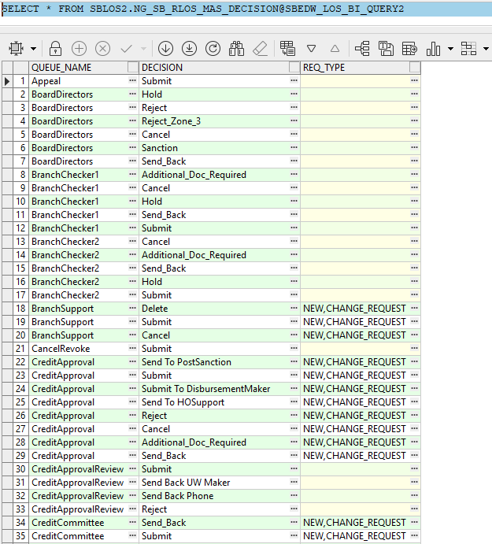
NG_SB_RLOS_MAS_DECISION

Table Name | Column Name | Data Type | Ý nghĩa nghiệp vụ | Note
NG_SB_RLOS_MAS_DECISION | QUEUE_NAME | VARCHAR2(200) | Bước xử lý | WORKSTEP
NG_SB_RLOS_MAS_DECISION | DECISION | VARCHAR2(200) | Quyết định | DECISION
NG_SB_RLOS_MAS_DECISION | REQ_TYPE | VARCHAR2(200) | Loại yêu cầu thay đổi

NG_SB_RLOS_MAS_USER
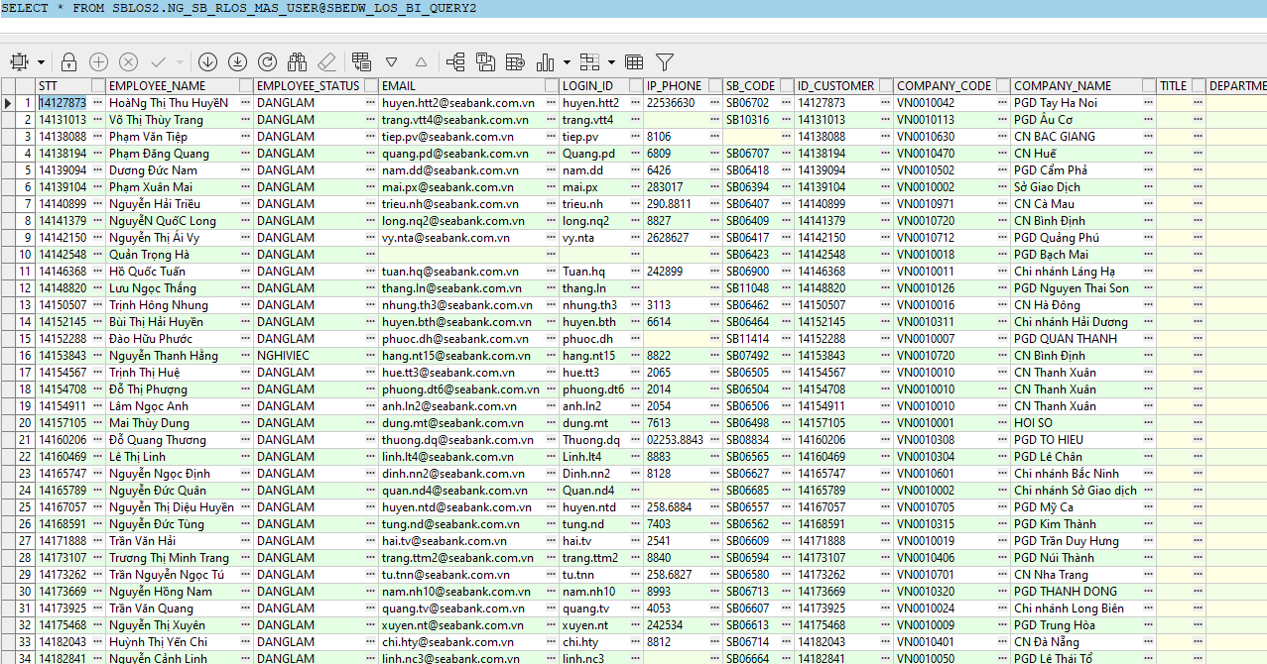
NG_SB_RLOS_MAS_USER

Table Name | Column Name | Data Type | Ý nghĩa nghiệp vụ | Note
NG_SB_RLOS_MAS_USER | STT | NUMBER | STT
NG_SB_RLOS_MAS_USER | EMPLOYEE_NAME | NVARCHAR2(200) | Tên nhân viên
NG_SB_RLOS_MAS_USER | EMPLOYEE_STATUS | VARCHAR2(200) | Trạng thái
NG_SB_RLOS_MAS_USER | EMAIL | VARCHAR2(200) | Email
NG_SB_RLOS_MAS_USER | LOGIN_ID | VARCHAR2(200) | Username | Username (BC)
NG_SB_RLOS_MAS_USER | IP_PHONE | VARCHAR2(200) | Số máy
NG_SB_RLOS_MAS_USER | SB_CODE | VARCHAR2(200) | Mã SB
NG_SB_RLOS_MAS_USER | ID_CUSTOMER | VARCHAR2(200) | Mã KH |  | UWCHECKER_GROUP
NG_SB_RLOS_MAS_USER | COMPANY_CODE | VARCHAR2(200) | Mã CN |  | AP_GROUP
NG_SB_RLOS_MAS_USER | COMPANY_NAME | NVARCHAR2(200) | Tên CN |  | PREDISB_MAKER_GROUP
NG_SB_RLOS_MAS_USER | TITLE | VARCHAR2(200) | Danh xưng |  | PREDISB_GROUP
NG_SB_RLOS_MAS_USER | DEPARTMENT_CODE | VARCHAR2(200) | Mã phòng ban |  | DISB_MAKER_GROUP
NG_SB_RLOS_MAS_USER | DEPARTMENT_NAME | VARCHAR2(200) | Tên phòng ban |  | DISB_CHECKER_GROUP
NG_SB_RLOS_MAS_USER | UWMAKER_GROUP | VARCHAR2(200) | Nhóm thẩm định |  | HUB
NG_SB_RLOS_MAS_USER | UWCHECKER_GROUP | VARCHAR2(200) | Nhóm kiểm soát thẩm định |  | BRANCH_MANAGER_EMAIL
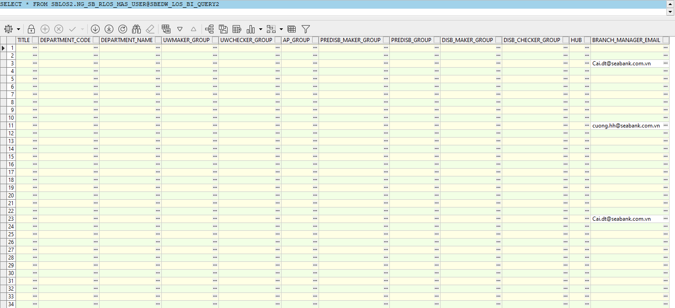
NG_SB_RLOS_MAS_USER | AP_GROUP | VARCHAR2(200) | Nhóm phê duyệt
NG_SB_RLOS_MAS_USER | PREDISB_MAKER_GROUP | VARCHAR2(200) | Nhóm soạn thảo hồ sơ XLTD
NG_SB_RLOS_MAS_USER | PREDISB_GROUP | VARCHAR2(200) | Nhóm kiểm soát soạn thảo hồ sơ XLTD
NG_SB_RLOS_MAS_USER | DISB_MAKER_GROUP | VARCHAR2(200) | Nhóm giải ngân
NG_SB_RLOS_MAS_USER | DISB_CHECKER_GROUP | VARCHAR2(200) | Nhóm kiểm soát giải ngân
NG_SB_RLOS_MAS_USER | HUB | VARCHAR2(200) | Đơn vị/cụm xử lý
NG_SB_RLOS_MAS_USER | BRANCH_MANAGER_EMAIL | VARCHAR2(200) | Email giám đốc chi nhánh

NG_SB_CLOS_MAS_APPROV_LEVEL
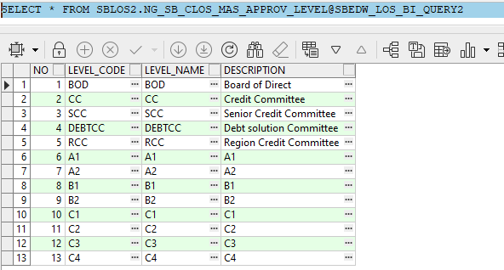
NG_SB_CLOS_MAS_APPROV_LEVEL

Table Name | Column Name | Data Type | Ý nghĩa nghiệp vụ | Note
NG_SB_CLOS_MAS_APPROV_LEVEL | NO | NUMBER | STT
NG_SB_CLOS_MAS_APPROV_LEVEL | LEVEL_CODE | VARCHAR2(200) | Mã cấp phê duyệt | APP_GRP (BC)
NG_SB_CLOS_MAS_APPROV_LEVEL | LEVEL_NAME | VARCHAR2(200) | Tên cấp phê duyệt
NG_SB_CLOS_MAS_APPROV_LEVEL | DESCRIPTION | VARCHAR2(200) | Mô tả

NG_SB_RLOS_DYN_APPROVAL
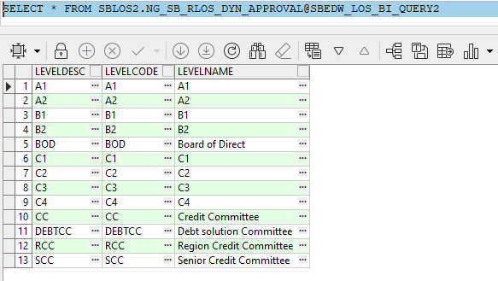
NG_SB_RLOS_DYN_APPROVAL

Table Name | Column Name | Data Type | Ý nghĩa nghiệp vụ | Note
NG_SB_RLOS_DYN_APPROVAL | LEVELDESC | VARCHAR2(200) | Cấp phê duyệt
NG_SB_RLOS_DYN_APPROVAL | LEVELCODE | VARCHAR2(200) | Mã cấp phê duyệt | APP_GRP (BC)
NG_SB_RLOS_DYN_APPROVAL | LEVELNAME | VARCHAR2(200) | Tên cấp phê duyệt

NG_SB_RLOS_MAS_BRANCH
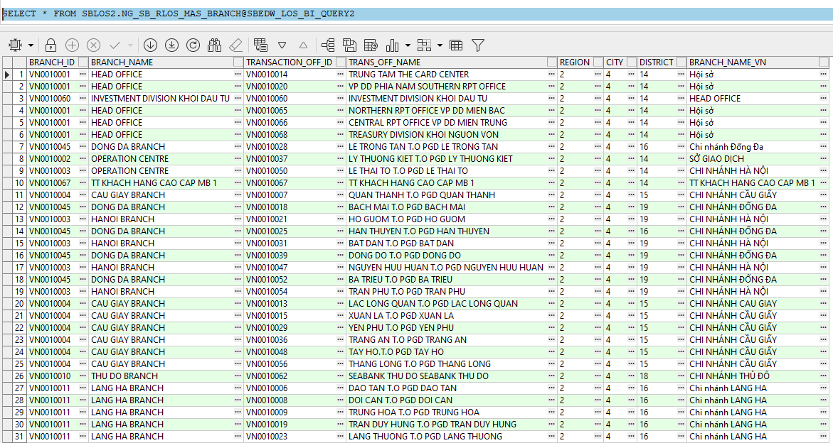
NG_SB_RLOS_MAS_BRANCH

Table Name | Column Name | Data Type | Ý nghĩa nghiệp vụ | Note
NG_SB_RLOS_MAS_BRANCH | BRANCH_ID | VARCHAR2(200) | Mã CN
NG_SB_RLOS_MAS_BRANCH | BRANCH_NAME | VARCHAR2(200) | Tên CN
NG_SB_RLOS_MAS_BRANCH | TRANSACTION_OFF_ID | VARCHAR2(200) | Mã PGD
NG_SB_RLOS_MAS_BRANCH | TRANS_OFF_NAME | VARCHAR2(200) | Tên PGD
NG_SB_RLOS_MAS_BRANCH | REGION | VARCHAR2(200) | Mã khu vực
NG_SB_RLOS_MAS_BRANCH | CITY | VARCHAR2(200) | Mã tỉnh/ thành phố
NG_SB_RLOS_MAS_BRANCH | DISTRICT | VARCHAR2(200) | Mã quận/huyện
NG_SB_RLOS_MAS_BRANCH | BRANCH_NAME_VN | NVARCHAR2(200) | Tên CN tiếng Việt

NG_SB_RLOS_MAS_COMPANY
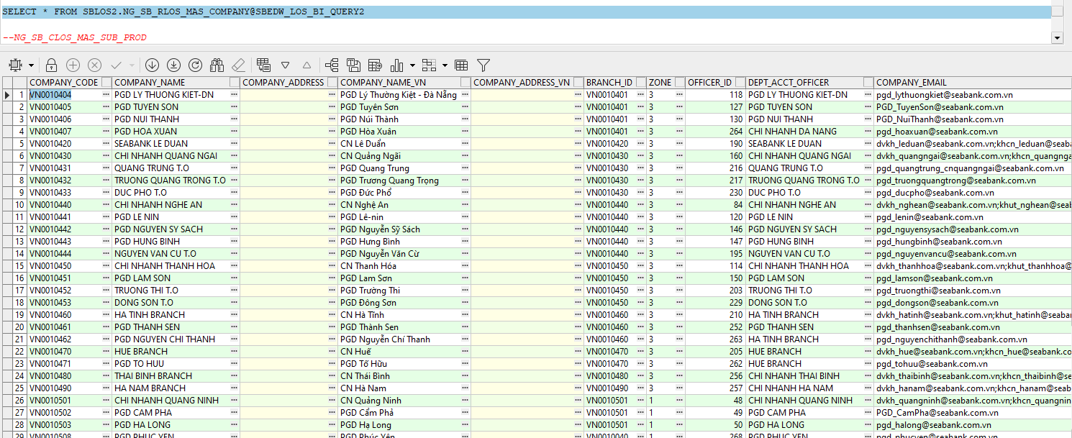
NG_SB_RLOS_MAS_COMPANY

Table Name | Column Name | Data Type | Ý nghĩa nghiệp vụ | Note
NG_SB_RLOS_MAS_COMPANY | COMPANY_CODE | VARCHAR2(200) | Mã PGD
NG_SB_RLOS_MAS_COMPANY | COMPANY_NAME | VARCHAR2(200) | Tên PGD
NG_SB_RLOS_MAS_COMPANY | COMPANY_ADDRESS | VARCHAR2(200) | Địa chỉ PGD
NG_SB_RLOS_MAS_COMPANY | COMPANY_NAME_VN | NVARCHAR2(200) | Tên PGD tiếng Việt
NG_SB_RLOS_MAS_COMPANY | COMPANY_ADDRESS_VN | NVARCHAR2(200) | Địa chỉ PGD tiếng Việt
NG_SB_RLOS_MAS_COMPANY | BRANCH_ID | VARCHAR2(200) | Mã Chi nhánh
NG_SB_RLOS_MAS_COMPANY | ZONE | NUMBER | Mã khu vực
NG_SB_RLOS_MAS_COMPANY | OFFICER_ID | NUMBER
NG_SB_RLOS_MAS_COMPANY | DEPT_ACCT_OFFICER | VARCHAR2(200)
NG_SB_RLOS_MAS_COMPANY | COMPANY_EMAIL | VARCHAR2(200) | Email PGD

NG_SB_RLOS_MAS_REGION
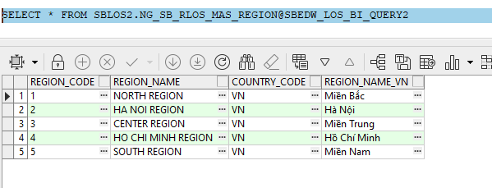
NG_SB_RLOS_MAS_REGION

Table Name | Column Name | Data Type | Ý nghĩa nghiệp vụ | Note
NG_SB_RLOS_MAS_REGION | REGION_CODE | NUMBER | Mã khu vực
NG_SB_RLOS_MAS_REGION | REGION_NAME | VARCHAR2(200) | Tên khu vực
NG_SB_RLOS_MAS_REGION | COUNTRY_CODE | VARCHAR2(200) | Mã quốc gia
NG_SB_RLOS_MAS_REGION | REGION_NAME_VN | NVARCHAR2(200) | Tên khu vực tiếng Việt

